상품제안서
태나 리유저블 백 | 상품코드: F28153

 |  |  |  |  |  |  | 02-412-0044 | www.easy1.co.kr
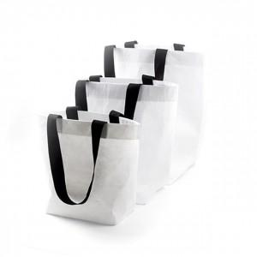

【상세/제작정보】

【인쇄/포장옵션】 | 풀칼라 / 포장불가능

【공급단가】 | 수량 | 160~ | 500~ | 1,000~ | 3,000~ | 5,000~
*VAT별도 | 단가 | 1,580원 | 1,560원 | 1,520원 | 1,490원 | 1,450원

【상품 URL】 | http://www.easy1.co.kr/src/goods_detail.php?gdno=28153

